Argentina Elec Mix
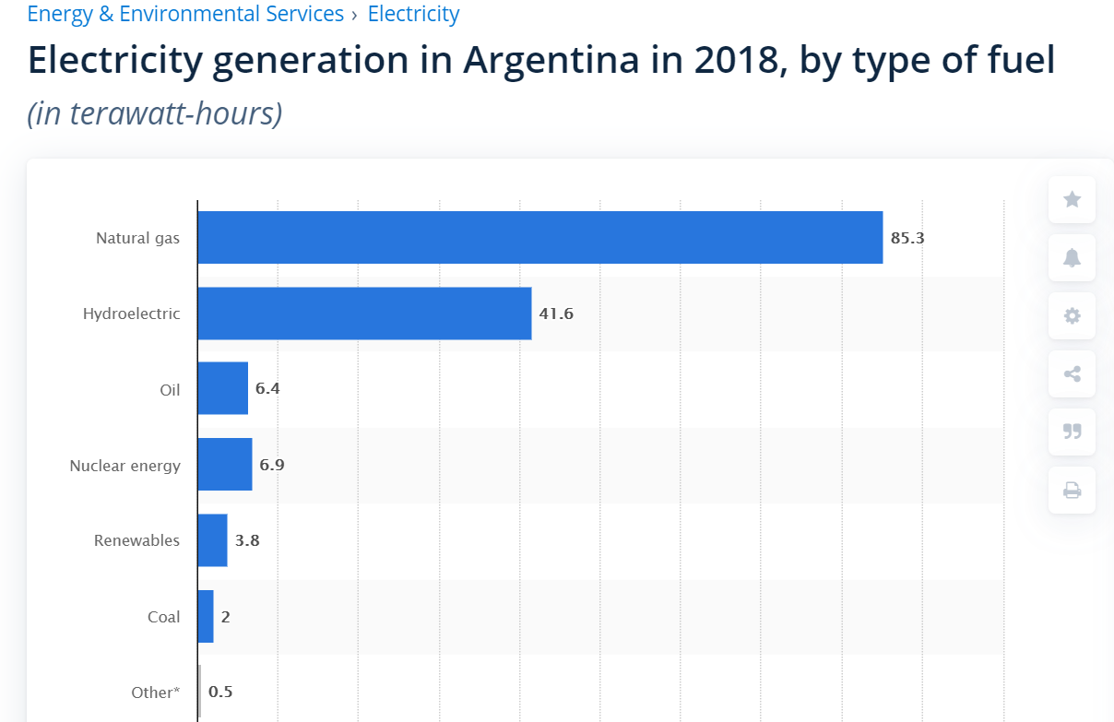
hard coal | 0.01
natural gas nonpeaker | 0.38778020478
nuclear | 0.05
hydro | 28%
onshore wind | 0.012969283276
solar PV | 0.012969283276
solar thermal | 0
biomass | 0
geothermal | 0
petroleum | 0.043686006826
natural gas peaker | 0.19408418658
lignite | 0 | Share Energy Mix Argentina
offshore wind | 0 | Natural Gas | 85.3 | 58%
crude oil | 0 | Hydro | 41.6 | 28%
heavy or residual fuel oil | 0 | Oil | 6.4 | 4%
municipal solid waste | 0 | Nuclear | 6.9 | 5%
 |  | Renewables | 3.8 | 3%
 |  | Coal | 2 | 1%
 |  | Other | 0.5 | 0%

Imports Exports SIN 2010
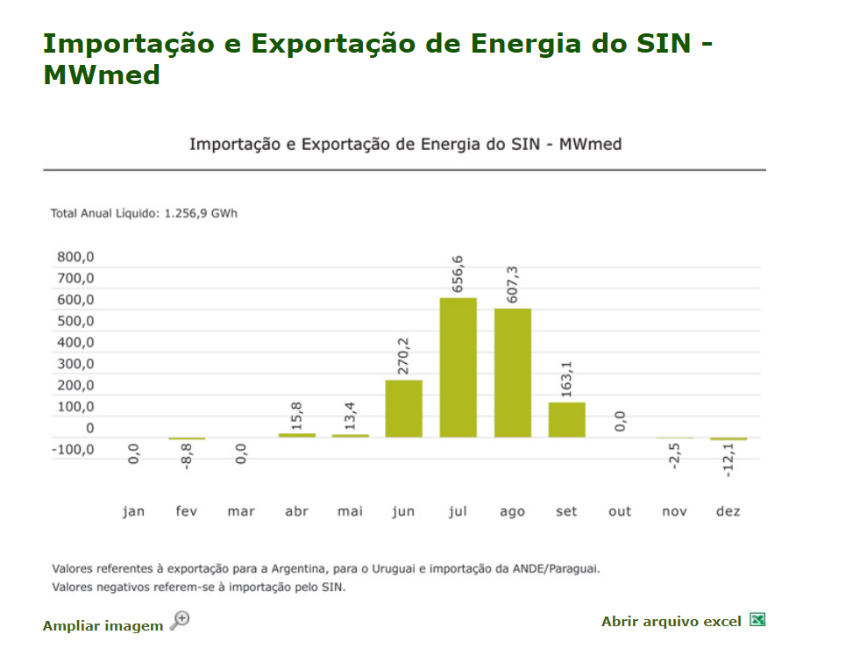
Importação e Exportação de Energia do SIN - MWmed

 | Jan | Fev | Mar | Abr | Mai | Jun | Jul | Ago | Set | Out | Nov | Dez | Total 2010
Argentina | 0.0 | -8.8 | 0.0 | 0.0 | 0.0 | 261.3 | 637.5 | 607.3 | 163.1 | 0.0 | -2.5 | -12.1 | 137.2
Paraguai | 0.0 | 0.0 | 0.0 | 0.0 | 0.0 | 0.0 | 0.0 | 0.0 | 0.0 | 0.0 | 0.0 | 0.0 | 0.0
Uruguai | 0.0 | 0.0 | 0.0 | 15.8 | 13.4 | 8.9 | 19.1 | 0.0 | 0.0 | 0.0 | 0.0 | 0.0 | 57.2 | MWh
Total Internacional | 0.0 | -8.8 | 0.0 | 15.8 | 13.4 | 270.2 | 656.6 | 607.3 | 163.1 | 0.0 | -2.5 | -12.1 | 141.9 | 1243153.5

EPE Integracao Energetica
